Лист1
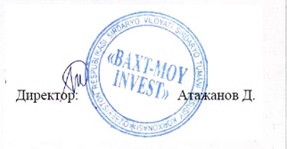
«BAXT MOY INVEST» ХК томонидан 2022 йилнинг сентябрь ойида Республика Товар Хом аше биржаси савдоларига куйилиши тугрисида
МАЪЛУМОТ
сентябрь
кунлар | ойлик хажм | 1 | 2 | 3 | 4 | 5 | 6 | 7 | 8 | 9 | 10 | 11 | 12 | 13 | 14 | 15 | 16 | 17 | 18 | 19 | 20 | 21 | 22 | 23 | 24 | 25 | 26 | 27 | 28 | 29 | 30 | сотилди жами
шрот | 162 |  |  |  |  | 8 | 8 | 8 | 8 | 8 |  |  | 8 | 8 | 8 | 8 | 8 |  |  | 8 | 8 | 8 | 8 | 8 |  |  | 10 | 8 | 8 | 8 | 8 | 162
шелуха | 252 |  |  |  |  | 10 | 10 | 10 | 10 | 10 |  |  | 15 | 15 | 15 | 15 | 15 |  |  | 15 | 15 | 15 | 15 | 15 |  |  | 12 | 10 | 10 | 10 | 10 | 252
пахта мойи(кг.) | 240 |  |  |  |  | 10 | 10 | 10 | 10 | 10 |  |  | 15 | 15 | 15 | 15 | 15 |  |  | 15 | 15 | 15 | 15 | 15 |  |  | 8 | 8 | 8 | 8 | 8 | 240

